1er trimestre 2018
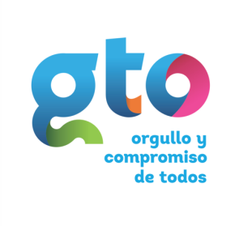

RÉGIMEN DE PROTECCIÓN SOCIAL EN SALUD DEL ESTADO DE GUANAJUATO
FORMATO DE EJERCICIO Y DESTINO DE GASTO FEDERALIZADO Y REINTEGROS
AL PRIMER TRIMESTRE 2018

PROGRAMA O FONDO | Destino de recursos | Ejercicio |  | REINTEGRO
 |  | DEVENGADO | EJERCIDO
SEGURO POPULAR 2016 | Atender a la población que carece de seguridad social a través de la opción de aseguramiento público en materia de salud. | $4,198,404,678.80 | $4,198,404,678.80 | $1,576,751.00
SEGURO POPULAR 2017 | Atender a la población que carece de seguridad social a través de la opción de aseguramiento público en materia de salud. | $4,097,850,340.06 | $4,097,850,340.06 | $1,254,747.04
SEGURO POPULAR 2018 | Atender a la población que carece de seguridad social a través de la opción de aseguramiento público en materia de salud. | $573,165,886.73 | $573,165,886.73 | $0.00
SEGURO MÉDICO SIGLO XXI CÁPITA 2015 | Atender a la población menor de cinco años de edad que carece de seguridad social a través de la opción de aseguramiento público en materia de salud. | $0.00 | $0.00 | $0.00
SEGURO MÉDICO SIGLO XXI CÁPITA 2016 | Atender a la población menor de cinco años de edad que carece de seguridad social a través de la opcion de aseguramiento público en materia de salud. | $0.00 | $0.00 | $0.00
SEGURO MÉDICO SIGLO XXI CÁPITA 2017 | Atender a la población menor de cinco años de edad que carece de seguridad social a través de la opción de aseguramiento público en materia de salud. | $0.00 | $0.00 | $0.00

